Yhteenvetotaulukko
HK: Hannu Korhonen |  |  |  | Vakavuus:
SS: Sami Sikkilä |  |  |  | 0 ~ En pidä tätä käytettävyysongelmana
RJ: Rasmus Julin |  |  |  | 1 ~ Kosmeettinen: korjataan, jos aikaa jää
 |  |  |  | 2 ~ Pienehkö: korjattava, kun on aikaa
 |  |  |  | 3 ~ Katastrofi: välttämätön korjata heti
Ongelma ID (havaitsijoiden nimikirjaimet) | Heuristiikat, joita vastaan rikkoo * | Kuvaus ongelmasta | Näyttökuva | Vakavuus (0-3)
RJ, HK | 1 | Cookiet popup rikkoo navbarin mobiilissa ja tietokoneella. Navbar jää näkyville muiden objektien eteen. Ongelma poistuu kun hyväksyy cookiet | 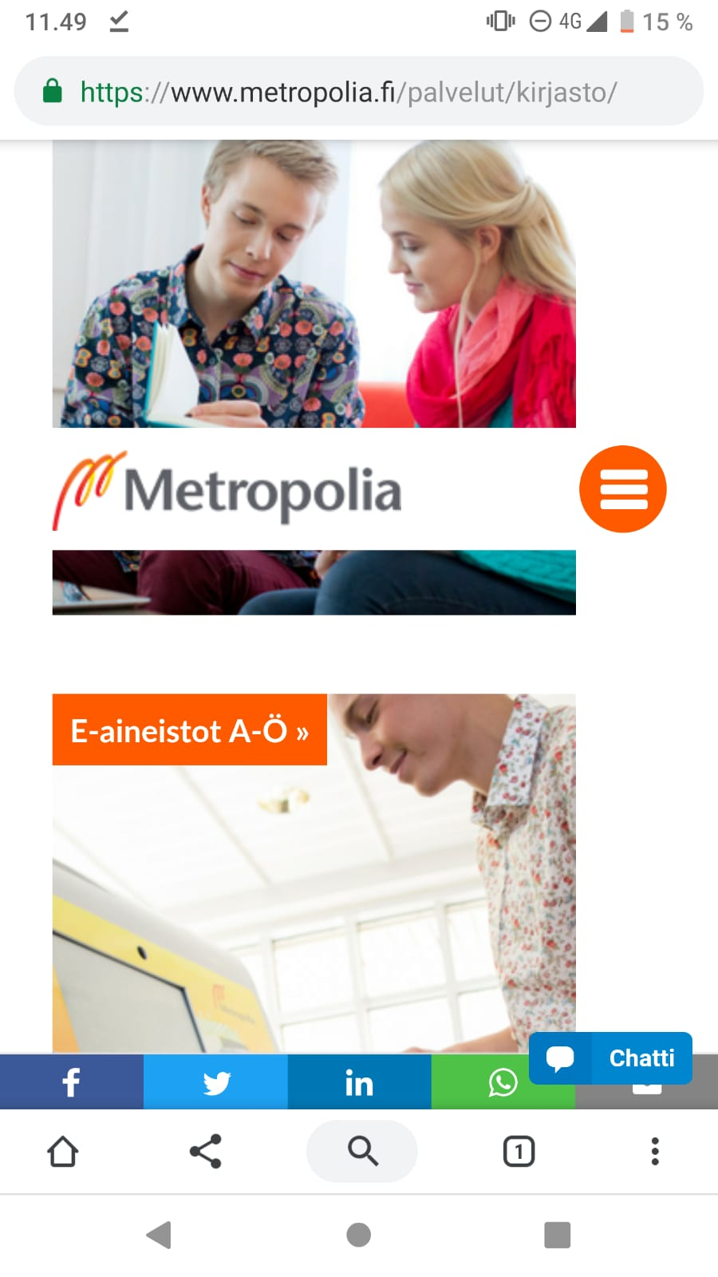 | 3
RJ | 1 | Palaa ylös painike jää käyttäjän tielle mobiilissa | 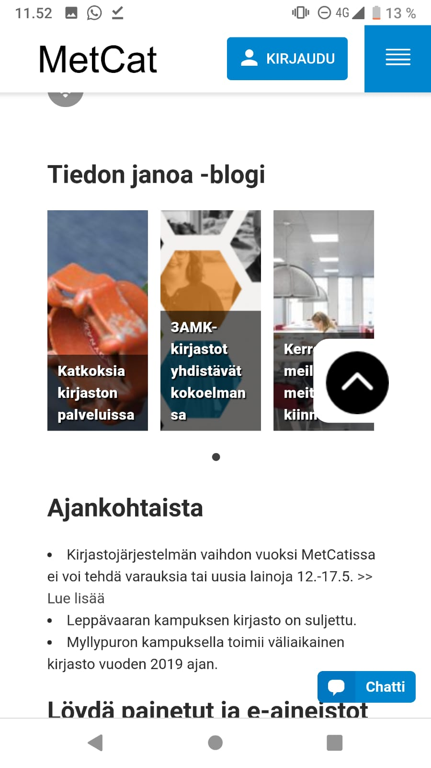 | 3
SS | 2 | Ei tarjoa selkeää keinoa siirtyä lisäämään kirjastokorttia. 'kirjastokortilla' on linkki, mutta se sulautuu muuhun tekstiin. Tekstissä lukee "Kirjaudu", mutta linkki johtaa kirjastokortin lisäämiseen kun sisään kirjautui Metropolia tunnuksilla. |  | 2
VZ | 1 | Pääsivulla samalla taustaväärillä ovat esitetty asiat, jotka eivät kuulu kirjastoon asiaan. Esim. linkki "Hae tutkinto-opiskelijaksi". Otsikot ja linkit ovat samalla taustalla ja fontilla, minka vuoksi käytäjän ei tunnista onko kyseessä linkki vai otsikko. Esim. "Kirjasto- ja tietopalvelut" ja "MetCat- Hae Kokoelmasta" | 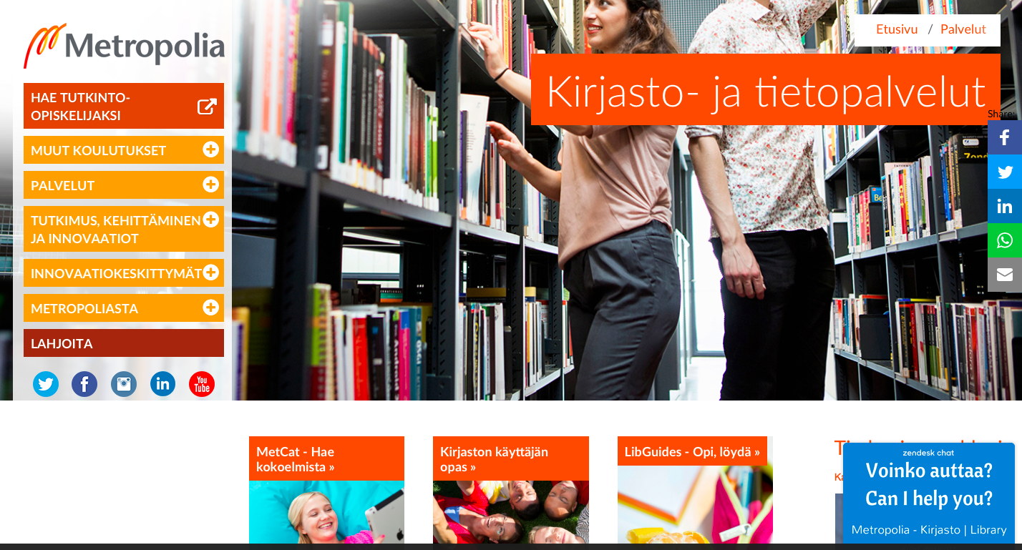 | 2
RJ | 5, 6, 7 | Mobiilissa sähköposti painike avaa suoraan toisen sovelluksen eikä varoita siirtymisestä |  | 3
HK | 3 | Kirjautuessa minulta jäi yksi merkki lisäämättä kirjastokortin numerosta. Virheilmoitus ei ilmoittanut oikeasta ongelmasta vaikka uskon että kaikkien tunnuksien kuuluu olla yhtä pitkiä. |  | 0

 | * Ben Shneiderman heuristiikat
 | 1. Pyri yhdenmukaisuuteen (Strive for consistency)
 | 2. Tarjoa tehokäyttäjille oikopuolkuja, auta käyttäjää oppimaan (Enable
 | frequent users to use shortcuts)
 | 3. Tarjoa käyttäjälle hyödyllistä palautetta (Offer informative feedback)
 | 4. Suunnittele toimenpideketjut selkeästi päättyviksi (Design dialog to yield closure)
 | 5. Älä mahdollista virheiden tekemistä ja kun niitä tapahtuu, mahdollista
 | helppo toipuminen (Offer simple error handling)
 | 6. Mahdollista toimenpiteiden helppo peruminen (Permit easy reversal of
 | actions)
 | 7. Käyttäjä kontrolloi ja ohjaa toimintaa, ei järjestelmä (Support internal
 | locus of control)
 | 8. Vähennä lyhytaikaisen muistin käyttöä (Reduce short-term memory load)

